界面&功能
世界首领系统 |  |  |  |  | 功能规则

 | 功能入口 |  |  |  |  |  | 世界首领相关基础规则和清单
 |  |  |  |  |  | 1.设计目的是什么 |  | 5功能点清单
 | 1.主界面点击【世界首领】图标进入 |  |  |  |  | ▶ | 挑战世界首领获得珍贵奖励 | 模块 | 类型 | 内容 | 优先级
 | 2.图标位于界面上方图标清单中 |  |  |  |  | ▶ | 可多人挑战，地图可互相攻击，争夺归属者 | 技能 | UI和资源 | 功能入口 | 1
 |  |  |  |  |  | 2.基本规则 |  |  | UI和资源 | 玩法主面板 | 1
 |  |  |  |  |  | ▶ | 地图拥有最低进入等级和最大进入等级条件，超过最大进入等级无法进入 |  | UI和资源 | 首领模型 | 1
 |  |  |  |  |  | ▶ | 在多人副本内首领掉落无归属，玩家可随意争夺掉落的道具 |  | UI和资源 | 首领头像 | 3
 |  |  |  |  |  | ▶ | 如无法夺取归属，造成伤害且BOSS最终被击杀，即可获得击杀排名奖励，通过邮件发放 |  | 功能逻辑 | 功能开放 | 1
 |  |  |  |  |  |  | 若怪物时间内未被击败，则参与者仅获得参与奖励 |  | 功能逻辑 | 副本开关逻辑 | 1
 |  |  |  |  |  |  |  |  | 功能逻辑 | 副本信息显示 | 1
 |  |  |  |  |  | 3：奖励相关 |  |  | 功能逻辑 | 奖励逻辑 | 2
 |  |  |  |  |  | ▶ | 排名奖励：活动时间内按照对boss造成的伤害进行排名，boss被击败，活动时间结束后通过邮件发放 |  | 功能数值 | 首领强度 | 3
 |  |  |  |  |  | ▶ | 参与奖励：活动时间内若boss未被击败，活动时间结束后对boss造成伤害的所有玩家发放参与奖励
 |  |  |  |  |  | ▶ | 掉落奖励：boss击败后掉落奖励，所有玩家都可进行抢夺

 |  |  |  |  |  | 4.解锁方式
 |  |  |  |  |  | ▶ | 等级开放
 |  |  |  |  |  | 5关联功能
 |  |  |  |  |  | ▶ | 主界面【入口】

 | 世界首领界面【当前为示例】
1
2
 |  | 1.待挑战世界首领页签
 |  | ▶ | 世界首领头像：如首领在时间段内被击败，则标记：已击败
 |  | ▶ | 世界首领名字，最小进入等级 |  |  | 1.按时间段开放副本，等级达到可进入
 |  | ▶ | 世界首领刷新时间段：处于时间段内且BOSS未被击杀时，文字显示为亮绿色 |  |  | ▶ | 根据不同世界首领，会有重叠副本开放时间，开放期间首领刷新。单次刷新期间可击杀一次。
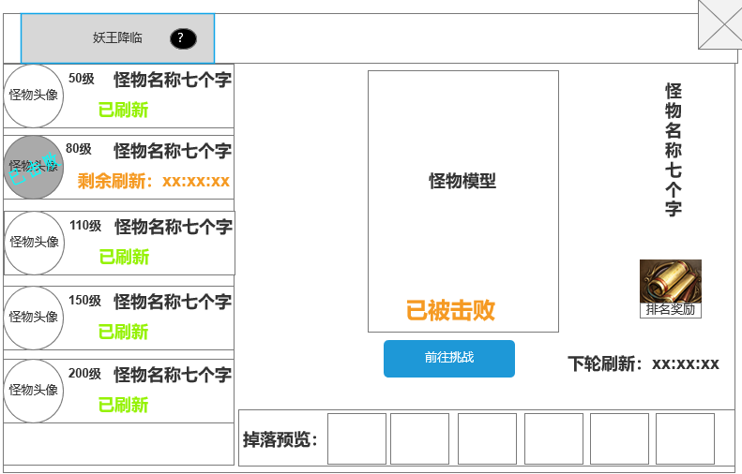
 |  |  | 击杀后，显示下一轮时间倒计时，显示橙色 |  |  |  | 目前规划z周期是：2小时刷一次，一天刷12次
 |  | ▶ | 具有选中和未选中状态，选中后右侧模型等信息跟随变化 |  |  | ▶ | 需在副本的等级范围内才可进入游戏，最大进入等级>玩家等级>最小进入等级
 |  | 2.世界首领模型显示区 |  |  |  | ▶ | 若超过最大等级后，点击进入提示：等级过高，可挑战更高等级妖王。
 |  | ▶ | 模型 |  |  | ▶ | 左侧列表显示BOSS相关信息和副本状态
 |  | ▶ | 名称 |  |  | 3.首领挑战副本规则
 |  | ▶ | 挑战状态：当前可挑战；未刷新；已被击败 |  |  | ▶ | 当处于副本开放时间段，可进入首领挑战副本挑战首领，BOSS被击杀也可进入副本，但无BOSS可挑战
 |  | ▶ | 挑战按钮：处于当前可挑战时，可点击进入多人副本， |  |  | ▶ | 该副本为多人副本，区域内不可自动攻击
4
 |  | ▶ | 刷新时间段：显示下一阶段的刷新倒计时 |  |  | ▶ | 首领在副本内被击杀，还存在副本内的玩家不会被提出副本，需手动退出。方便拾取掉落
 |  | 3.世界首领掉落预览 |  |  |  | ▶ | 该副本有时间限制，即为活动时间，活动时间到，把地图内的所有玩家踢出副本。玩家在平时可以手动离开副本地图。
 |  | ▶ | 显示配置的掉落预览 |  |  |  | 若在最后活动时间内击败BOSS，也直接踢出，
 |  | 4.排名奖励 |  |  |  | ▶ | 排名伤害数据：活动持续时间，对BOSS造成伤害都记录。活动结束后通过排名发放奖励
 |  | ▶ | 点击显示排名奖励和参与奖励 |  |  |  | 伤害数据在下次boss刷新时清除

3

 |  |  |  |  |  | 4.首领挑战收益
 |  |  |  |  |  | ▶ | 根据对首领伤害排名发放奖励，无论该玩家是否在副本内，
 |  |  |  |  |  | ▶ | 可在副本内复活，需消耗一定的元宝。否则回城复活。
 | 未标注界面 |  |  |  |  | ▶ | 击败首领可掉落奖励，此时所有人可拾取。
 |  |  |  |  |  | ▶ | 副本侧边栏会显示当前伤害最高的3名玩家和玩家自身的伤害情况和排名。
 |  |  |  |  |  | ▶ | 造成伤害且BOSS最终被击杀，即可获得击杀排名奖励，通过邮件发放
 |  |  |  |  |  |  | 造成伤害且BOSS未被击败，即可获得参与奖励，通过邮件发放

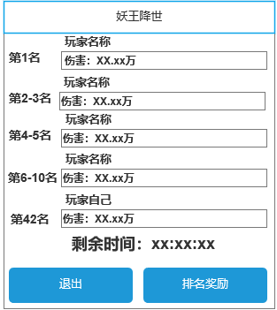
 | 世界首领副本侧边栏需求 |  | 1.伤害信息
 |  |  | ▶ | 显示造成伤害最高的前三角色的名字，伤害进度条（以第一名为最大长度为基准。）
 |  |  | ▶ | 伤害数值
 |  |  | ▶ | 自身伤害排名和伤害数值
 |  |  | 2.副本结束剩余时间
 |  |  | 3.退出副本按钮
 |  |  | 4.排名奖励按钮：点击打开排名奖励界面

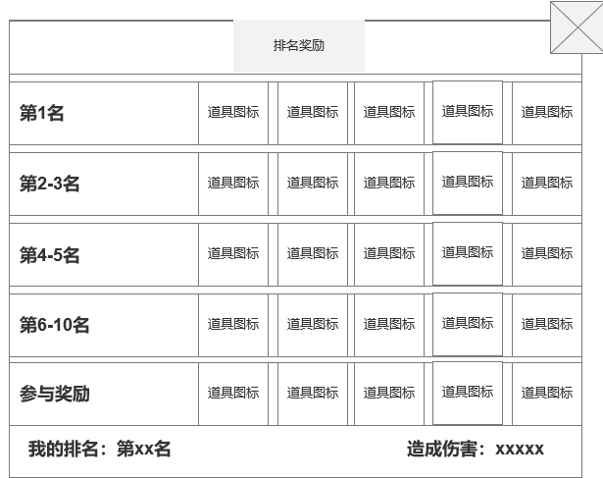
 | 世界首领排名奖励界面 |  | 1.排名奖励显示
 |  |  | ▶ | 显示排名区间和对应奖励
 |  |  | ▶ | 可正常上下滑动

1
 |  |  | 2.副本结束剩余时间
 |  |  | ▶ | 自身伤害排名和伤害数值

2

 | 世界首领胜利界面【当前为示例】

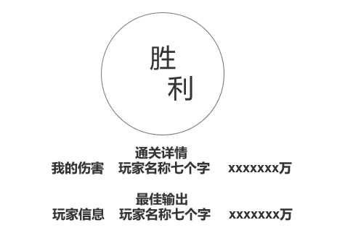
 |  |  | 1.击败Boss弹窗
 |  |  | ▶ | 击败BOss后出现弹窗
 |  |  | ▶ | 显示我的伤害和对应的伤害信息
 |  |  | ▶ | 显示第一名的玩家名称和对应信息

 | 世界首领失败界面【当前为示例】

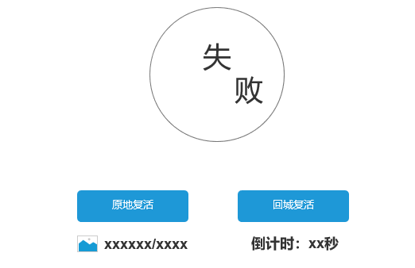
 |  |  | 1.被击败界面
 |  |  | ▶ | 显示原地复活和回城复活按钮
 |  |  | ▶ | 原地复活需消耗货币，货币不足时提示：货币不足。
 |  |  |  | 并且无法复活
 |  |  | ▶ | 点击回城复活则在主城复活（回城点）
 |  |  | ▶ | 下方显示倒计时，如不主动点击，倒计时结束后则默认为回城复活
 |  |  |  | 既在主城复活

功能美需
UI需求

 | 序号 | 类型 | 对应界面 | 内容 | 功能需求 | 策划建议 | 参考图
 | 1 | UI | 玩法界面 | 首领挑战主界面 | 详见界面功能设计
 | 2 | UI | 击杀参与奖励弹窗 | 3级弹窗界面 | 详见界面功能设计
 | 3 | UI | 副本特殊侧边栏 | 副本特殊侧边栏 | 详见界面功能设计
 | 4 | UI | 胜利弹窗 | 胜利弹窗 | 详见界面功能设计 |  | 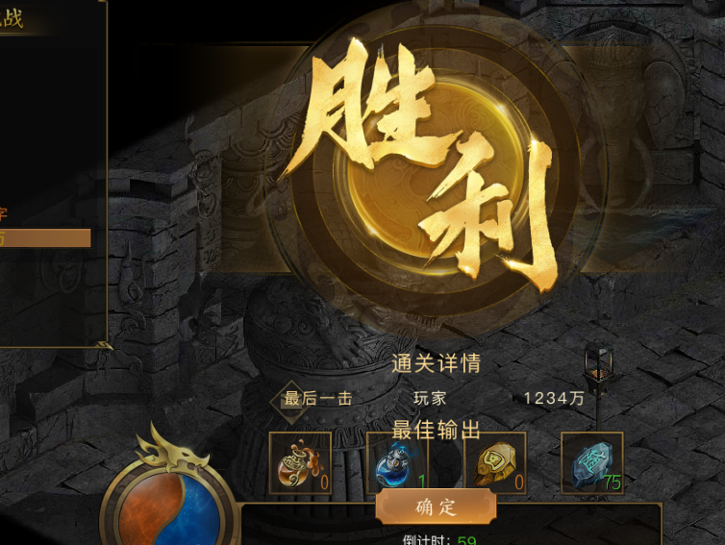
 | 5 | UI | 失败弹窗 | 失败弹窗 | 详见界面功能设计 |  | 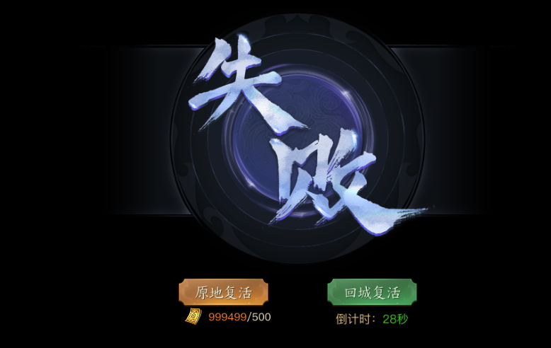
 | 6 | UI
 | 7 | UI
 | 8 | UI
 | 9 | UI
 | 10 | UI
 | 11 | UI
 | 12 | UI
 | 13 | UI
 | 14 | UI
 | 15 | UI
 | 16 | UI
 | 17 | UI
 | 18 | UI
 | 19 | UI

背景图需求

 | 序号 | 类型 | 对应界面 | 内容 | 功能需求 | 策划建议 | 参考图
 | 1 | 2D原画 | BOSS模型背景底图造型设计 | 玩法主界面显示BOSS模型的底图背景
 | 2 | 2D原画
 | 3 | 2D原画
 | 4 | 2D原画
 | 5 | 2D原画
 | 6 | 2D原画

道具图标需求

 | 序号 | 类型 | 图标需求 | 内容描述 | 功能需求 | 尺寸需求 | 参考图

动效需求

 | 序号 | 类型 | 内容 | 描述 | 功能需求 | 策划建议 | 参考图

其他 （ICON，模型，表情等）

 | 序号 | 类型 | 对应界面 | 内容 | 功能需求 | 策划建议 | 参考图
 | 1 | ICON | 主界面 | 主界面代表技能功能的入口图标 | 主界面代表技能功能的入口图标

参考界面
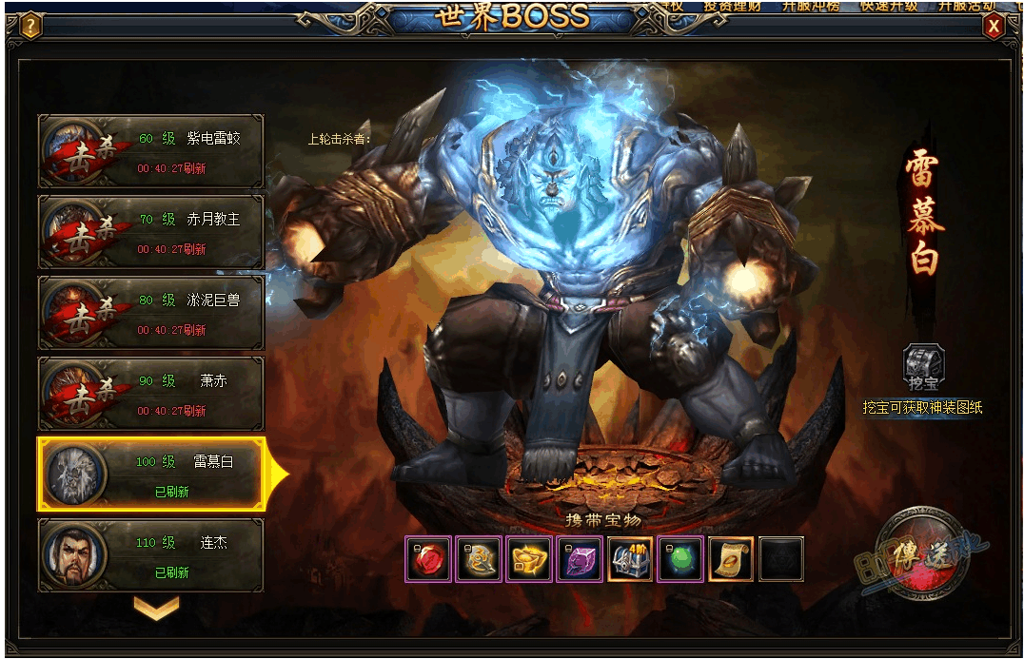
参考图

 | 参考游戏—

